Flow Process
 |  |  |  |  |  |  |  |  | Daftar Bidang yang exists :
 | User |  | Verifikator |  |  | Contributor |  |  | Bidang | Sekretariat
 |  |  |  |  |  |  |  |  | Bidang | Pendataan & Penilaian
 | UPT |  | Verifikasi Pendataan |  |  |  |  |  | Bidang | Pelayanan & Penetapan
 |  |  | Verifikasi Perencanaan |  |  |  |  |  | Bidang | Penagihan, keberatan, dan pengawasan
 |  |  | Verifikasi |  |  |  |  |  | Bidang | Perencanaan & Pengembangan Pendapatan Daerah

Flow Process

 | Actor 1 | UPT |  | Actor 2 | Verifikator Bidang |  | Actor 3 | Bendahara Bidang

 | UPT Cigudeg

> Bidang Sekretariat
> Bidang Pendataan & Penilaian
> Bidang Pelayanan & Penetapan
> Bidang Penagihan, keberatan, dan pengawasan
> Bidang Perencanaan & Pengembangan Pendapatan Daerah
> Bidang Sekretariat
> Bidang Pendataan & Penilaian
> Bidang Pelayanan & Penetapan
> Bidang Penagihan, keberatan, dan pengawasan
> Bidang Perencanaan & Pengembangan Pendapatan Daerah
UPT

 | Notes : |  |  | Notes : |  |  | Notes :
 | - UPT mengajukan Verifikasi berdasarkan Kategori bidang |  |  | - Verifikator memiliki User Acess Bidang |  |  | - Approval bendahara memiliki User Access Sesuai Bidang nya
 | - 1 UPT dapat memilih beberapa Kategori Bidang |  |  | - User Access Bidang hanya melihat data Verifikasi Bidang nya |  |  | - User Access Bidang hnaya melihat data Bidang nya
 | - Status Verifikasi berdasarkan Kategori Bidang |  |  | - User Access Verifikator Admin dapat melihat semua data Verifikasi Bidang & dapat editable |  |  | - User Access Bendahara Admin dapat melihat semua data bidang & editable
 | - 1 pengajuan beberapa kategori bidang, dan parsial |  |  | - Verifikator Bidang hanya dapat melakukan verifikasi data sesuai bidang nya |  |  | - Bendahara Bidang hanya dapat melakukan Approval data sesusai bidang nya
 | untuk verifikasi nya |  |  | - Jika Verifikasi data tidak sesuai/ Salah Bidang, maka verifikator dapat menolak |  |  | - Jika Approval data yang masuk tidak sesuai/ salah Bidang, maka bendahara dapat
 | - 1 Pengajuan verifikasi = 1 Proses Verifikai = 1 Nomor Verifikasi |  |  | dan kembali ke UPT dengan status (Tolak dengan alasan disantumkan) |  |  | menolak dan kembali ke UPT dengan status (Tolak dengan alasan dicantumkan)

Mockup - Verifikator
Mockup as Verifikator & Verifikator Admin

1. | Login Form

2. | Verification List
 | FM-Verifikator-01 |  |  |  |  |  |  |  |  |  |  |  |  |  |  |  |  |  |  |  |  |  | Get List Data Verifikator :
 |  |  |  |  |  |  |  |  |  |  |  |  |  |  |  |  |  |  |  |  |  |  | SELECT*FORM t_verification AS tv
 |  | Pencarian . . . |  |  |  |  |  |  |  |  |  |  |  |  |  |  |  |  |  |  |  |  | WHERE
 |  |  |  |  |  |  |  |  |  |  |  |  |  |  |  |  |  |  |  |  |  |  |  | bidang_id (select bidang_id from m_user_bidang where user_id = tv.user_id)
 |  | No. | No. Verifikasi |  | Branch |  |  | Tgl. Pengajuan |  |  | Jenis Belanja |  | Bidang |  |  |  |  | Total Belanja |  | Status | Action |  |  | AND tv.status <> 'DRAFT'
 |  | 1 | VR2306-001 |  | BR001 - UPT Cigudeg |  |  | 10-Juni-2023 |  |  | GU |  | [0001] Sekretariat BAPPENDA |  |  |  |  | Rp. 35,000,000 |  | COMPLETED | Detail
 |  | 2 | VR2305-001 |  | BR002 - UPT Ciomas |  |  | 13-Mei-2023 |  |  | GU |  | [0001] Sekretariat BAPPENDA |  |  |  |  | Rp. 50,000,000 |  | UNCOMPLETED | Detail |  | Get List Data Verifikator Admin :
 |  | 3 | VR2306-002 |  | BR003 - UPT Parung |  |  | 28-Juni-2023 |  |  | GU |  | [0001] Sekretariat BAPPENDA |  |  |  |  | Rp. 15,000,000 |  | ON-PROGRESS | Detail |  | SELECT*FROM t_verification as tv
 |  | 4 | VR2307-001 |  | BR004 - UPT Cibinong |  |  | 02-Juli-2023 |  |  | GU |  | [0001] Sekretariat BAPPENDA |  |  |  |  | Rp. 6,500,000 |  | SUBMITED | Detail |  | WHERE
 |  | 5 | VR2308-001 |  | BR005 - UPT Cianjut |  |  | 04-Agustus-2023 |  |  | GU |  | [0001] Sekretariat BAPPENDA |  |  |  |  | Rp. 27,000,000 |  | SUBMITED | Detail |  |  | tv.branch_id = m_user.branch_id
 |  |  |  |  |  |  |  |  |  |  |  |  |  |  |  |  |  |  |  |  |  |  |  | AND tv.status <> 'DRAFT'

 |  |  |  |  |  |  |  |  |  |  |  |  |  |  |  |  |  |  |  |  |  |  | Get Status Column :
 |  | Notes : |  |  |  |  |  |  |  |  |  |  |  |  | Status Verifikasi Dokument : |  |  |  |  |  |  |  | t_verification.status
 |  | - Detail mengarah ke FORM FM-Verifikator-02 |  |  |  |  |  |  |  |  |  |  |  |  | DRAFT |  | : Belum disubmit oleh Initiator |  |  |  |  | {initiator}
 |  | - Data yang tampil adalah SUMITTED, ON-PROGRESS, COMPLETED, UN-COMPLETED |  |  |  |  |  |  |  |  |  |  |  |  | SUBMITED |  | : Sudah di Submit oleh Initiator |  |  |  |  | {initiator}
 |  | - Role Sebagai Approval Verifikator, ditampilkan data verifikasi dengan bidang nya |  |  |  |  |  |  |  |  |  |  |  |  | ON-PROGESS |  | : Sedang Proses Verifikasi |  |  |  |  | {verifikator}
 |  | - Role Sebagai Verifikator Admin, ditampilkan semua data verifikasi bidang |  |  |  |  |  |  |  |  |  |  |  |  | COMPLETED |  | : Verifikasi sudah Completed sampai Verifikator |  |  |  |  | {verifikator}
 |  |  |  |  |  |  |  |  |  |  |  |  |  |  | UNCOMPLETED |  | : Verifikasi dokumen ditolak |  |  |  |  | {verifikator}
 |  |  |  |  |  |  |  |  |  |  |  |  |  |  | VERIFIED |  | : Verifikasi dokumen sudah terverifikasi sampai dengan Bendahara |  |  |  |  | {bendaraha}
 |  |  |  |  |  |  |  |  |  |  |  |  |  |  | REJECTED |  | : Verifikasi ditolak dari bendahara |  |  |  |  | {bendaraha}

3. | Verification Detail List
 | FM-Verifikator-02 |  |  |  |  |  |  |  |  | SUMMARY BELANJA
 |  | No. Verifikaisi |  |  | : VR2308-001 |  |  |  |  |  |  |  |  |  |  | Submit
 |  | Bidang |  |  | : SEKRETARIAT BAPPENDA
 |  | Status |  |  | : SUBMITED |  |  |  |  |  |  |  |  |  |  |  |  |  | Set Status Column :
 |  |  |  |  |  |  |  |  |  |  |  |  |  |  |  |  |  |  | Completed | : jika semua status outline belanja OK t_verification_det.status = 1
 |  | No. |  | Tipe |  | Nama Belanja |  |  | Periode |  | Nilai |  |  | Status |  | Action |  |  | UnCompleted | : jika salah satu outline status di TOLAK t_verification_det.status = 0
 |  | 1 |  | GU |  | Belanja Cetak |  |  | Juni-2023 |  | Rp. 8,000,000,- |  |  | Completed |  | Proces Verifikasi |  |  | On-Progress | : jika salah satu outline status null t_verification_det.status = null
 |  | 2 |  | GU |  | Belanja Cetak |  |  | Juli-2023 |  | Rp. 9,500,000,- |  |  | On-Progress |  | Proces Verifikasi
 |  | 3 |  | GU |  | Belanja Mamin |  |  | Juli-2023 |  | Rp. 9,500,000,- |  |  | Un-Completed |  | Proces Verifikasi

 |  | Notes :
 |  | - Verification Detail List menampilkan summary belanja
 |  | - Pada Form ini tidak ada proses Editable data
 |  | - Button Proses Verifikasi akan mengarahkan ke Form FM-Verifikator-03 untuk proses verifikasi dokumen
 |  | - Status pada proses Verifikasi oleh Verifikator (dilihat semua status t_verification_det.approval_status)
 |  | > Completed => artinya Decision semua dokumen OK
 |  | > On-Progress => artinya proses verifikasi belum semua dilakukan decision (salah satu/ sebagian) (Save as Draft)
 |  | > Un-Completed => artinya salah satu/ sebagian/ semua decision verifikasi ditolak
 |  | - Tombol Proses Verifikasi akan aktif jika Status t_verification.status = SUBMITTED, ON-PROGRESS
 |  | - Tombol Submit akan aktif jika Status semua pengecekan verifikasi Completed atau Uncompleted,
 |  | dan sudah tidak ada status On-Progress
 |  | - Tombol Submit akan merepleksikan ke table t_verifikacation :
 |  | > t_verification.status = COMPLETED, jika semua status t_verification_det.status = 1
 |  | > t_verification.status = UNCOMPLETED, jika salah satu status t_verification_det.status = 0

4. | Verification Checklist Form
 | FM-Verifikator-03

 |  | No. Verifikasi |  |  | : VR2308-001 |  |  |  | Nilai | : Rp. 8,000,000,-
 |  | Tgl. Pengajuan |  |  | : 04-Agustus-2023 |  |  |  | Status | : On-Progress

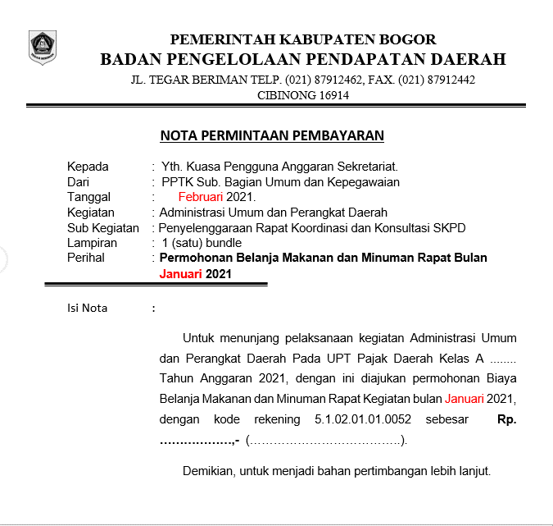
 |  |  | Outline List |  |  |  | Preview
 |  |  | GU |  |  | !
 |  |  | Belanja Cetak
 |  |  | Nota Dinas
 |  |  | Preview |  | Decision

 |  |  | GU |  |  | V
 |  |  | Belanja Cetak
 |  |  | Surat Pesanan
 |  |  | Preview |  | Decision

 |  |  | GU |  |  | V
 |  |  | Belanja Cetak
 |  |  | Kwitansi
 |  |  | Preview |  | Decision

 |  |  | GU |  |  | !
 |  |  | Belanja Cetak
 |  |  | Faktur
 |  |  | Preview |  | Decision

 |  |  | Save as Draft |  | Save

 |  | Notes :
 |  | - Verifikator dan Verifikator admin dapat mengakses Form Approval ini
 |  | - List Belanja ditampilkan pada Outline List
 |  | - Pada Outline ditampilkan Tipe Belanja, Nama Belanja, Detail Belanja
 |  | - Setiap Outline terdapat Tombol Preview, Decision, dan status Verifikasi dengan penanda warna Merah dan Hijau
 |  | - Tombol Preview, akan menampilkan Documen pada bagian Preview
 |  | - Tombol Decision, akan menampilkan Modal ke FORM-05, dan harus dilakukan Decisiton setiap Outline
 |  | - Tombol Selesai, jika sudah selesai melakukan Verifikasi semua Outline Belanja
 |  | - Status Decision :
 |  |  | V |  | Decision Completed
 |  |  | ! |  | Decision UnComplete/ Tidak OK/ di Tolak
 |  | - Jika semua Decision OK, makan akan mengupdate status ke t_verification_det.status = 1
 |  | - Jika ada salah satu/semua TOLAK, maka update status t_verification_det.status = 0 (tolak)
 |  | - Tombol Save, Setelah Outline sudah dilakukan pengecekan/ Decision, tombol Save akan aktif
 |  | - Tombol Save as Draft, jika belum semua Outline Task dilakukan decision, dan status pada Form FM-Verifikator-02 adalah On-Progress

5. | Form Decision Verification
 | FM-Verifikator-04

 |  | Catatan : |  | … min 20 char…

 |  |  |  |  |  |  |  |  |  | OK |  | Tolak

 |  | Notes :
 |  | - Pada ini harus diisi dengan minimal 20 characteres
 |  | - Tombol OK, jika Document Verifikasi Sesuai/ OK dan input Catatan bukan menjdi mandatory
 |  | - Tombol Tolak, jika Document Verifikasi Tidak Sesuai
 |  | - Decision OK mengupdate to t_verification_det.approval_status = 1
 |  | - Decision Tolak mengupdate to t_verification_det.approval_status = 0

Gudang Data
Jenis Belanja GU | Daftar Kelengkapan | File Document | Status | Notes :
Belanja Cetak | 1. Nota Dinas | v | Completed/ Uncomplete | - Status Belanja berdasarkan Type Belana
 | 2. Surat Pesanan | v |  | - Status Belanja Completed/ Uncomplete
 | 3. Kwitansi | v |  | - Status Completed = Kelengkapan data sesuai
 | 4. Faktur | v |  | - Status UnComplete = Kelengkapan data tidak sesuai (salah satunya/ semua)
 | 5. Berita acara Serah Terima Hasil Pekerjaan | v |  | - Semua UPT workflow nya tidak di tentukan, artinya semua UPT menentukan sendiri Belanja apa saja yang akan di verifikasi
 |  |  |  | - Verifikator melakukan pengecekan Outline dan Document harus sesuai, jika tidak sesuai maka decision Uncomplete
Belanja Penggandaan | 1. Nota Dinas | v |  | - Kelengkpaan Document Belanja telah diverified dan valid, maka Verifikasi completed selanjutnya masuk approval Bendahara
 | 2. Surat Pesanan | v |  | - Pada Approval Bendahara hanya bisa menentukan verifikasi Ok/ Tidak, OK jika sesuai yang artinya sesuai Pagu yang diberikan ke UPT masing2 dan memiliki saldo
 | 3. Kwitansi | v |  | - Bendahara Tidak OK, artinya verifikasi dari segi pagu melebihi atau tidak memiliki pagu, dan akan dikembalikan ke UPT, dan status menjadi "Cancled"
 | 4. Faktur | v |  | - UPT mengajukan/ memperbaiki ulang, akan terdata sebagai Verifikasi baru.
 | 5. Berita acara Serah Terima Hasil Pekerjaan | v | 44

Belanja Mamin | 1. Nota Dinas | v
 | 2. Surat Pesanan | v
 | 3. Kwitansi | v |  | Data Bidang | Data Bidang :
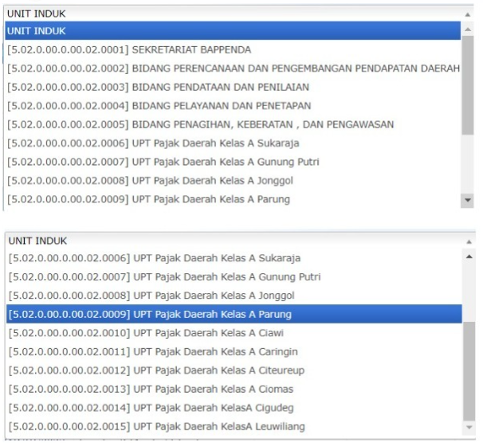
 | 4. Faktur | v
 | 5. Berita acara Serah Terima Hasil Pekerjaan | v |  |  |  | Kode | Nama Bidang
 | 6. Surat Undangan | v |  |  |  | 0001 | SEKRETARIAT BAPPENDA
 | 7. Daftar Hadir | v |  |  |  | 0002 | BIDANG PERENCANAAN DAN PENGEMBANGAN PENDAPATAN DAERAH
 | 8. Notulen | v |  |  |  | 0003 | BIDANG PENDATAN DAN PENILAIAN
 |  |  |  |  |  | 0004 | BIDANG PELAYANAN DAN PENETAPAN
Belanja Perjalanan Dinas | 1. Nota Dinas | v |  |  |  | 0005 | BIDANG PENAGIHAN, KEBERATAN, DAN PENGAWASAN
 | 2. Surat Tugas | v |  |  |  | 0006 | UPT Pajak Daerah Kelas A Sukaraja
 | 3. Form SPD | v |  |  |  | 0007 | UPT Pajak Daerah Kelas A Gunung Putri
 | 4. DOP (Daftar Ongkos Perjalanan) | v |  |  |  | 0008 | UPT Pajak Daerah Kelas A Jonggol
 | 5. Kwitansi | v |  |  |  | 0009 | UPT Pajak Daerah Kelas A Parung
 | 6. Laporan Perjalanan Dinas | v |  |  |  | 0010 | UPT Pajak Daerah Kelas A Ciawi
 |  |  |  |  |  | 0011 | UPT Pajak Daerah Kelas A Caringin
Belanja Alat Tulis Kantor | 1. Nota Dinas | v |  |  |  | 0012 | UPT Pajak Daerah Kelas A Citeureup
 | 2. Surat Pesanan | v |  |  |  | 0013 | UPT Pajak Daerah Kelas A Ciomas
 | 3. Kwitansi | v |  |  |  | 0014 | UPT Pajak Daerah Kelas A Cigudeg
 | 4. Faktur | v |  |  |  | 0015 | UPT Pajak Daerah Kelas A Leuwiliang
 | 5. Berita acara Serah Terima Hasil Pekerjaan | v

Belanja Alat Kebersihan | 1. Nota Dinas | v
 | 2. Surat Pesanan | v
 | 3. Kwitansi | v
 | 4. Faktur | v
 | 5. Berita acara Serah Terima Hasil Pekerjaan | v

Belanja Perabot Kantor | 1. Nota Dinas | v
 | 2. Surat Pesanan | v
 | 3. Kwitansi | v
 | 4. Faktur | v
 | 5. Berita acara Serah Terima Hasil Pekerjaan | v

Belanja Alat/Bahan untuk Kegiatan Kantor - Kertas dan Cover | 1. Nota Dinas | v
 | 2. Surat Pesanan | v
 | 3. Kwitansi | v
 | 4. Faktur | v
 | 5. Berita acara Serah Terima Hasil Pekerjaan | v

Belanja Tagihan Air | 1. Nota Dinas
 | 2. Surat Pesanan
 | 3. Kwitansi

Belanja Tagihan Listrik | 1. Nota Dinas | v
 | 2. Surat Pesanan | v
 | 3. Kwitansi | v

Belanja Kawat/Faksimili/Internet/TV Berlangganan | 1. Nota Dinas | v
 | 2. Surat Pesanan | v
 | 3. Kwitansi | v

Belanja Bahan Komputer | 1. Nota Dinas | v
 | 2. Surat Pesanan | v
 | 3. Kwitansi | v
 | 4. Faktur | v
 | 5. Berita acara Serah Terima Hasil Pekerjaan | v

Belanja Bahan Pelumas | 1. Nota Dinas | v
 | 2. Surat Pesanan | v
 | 3. Kwitansi | v
 | 4. Faktur | v
 | 5. Berita acara Serah Terima Hasil Pekerjaan | v

